Pédaliers d'Or 2018
 |  |  | Candidatures aux Pédaliers d'or 2018 |  |  |  |  |  |  |  |  | 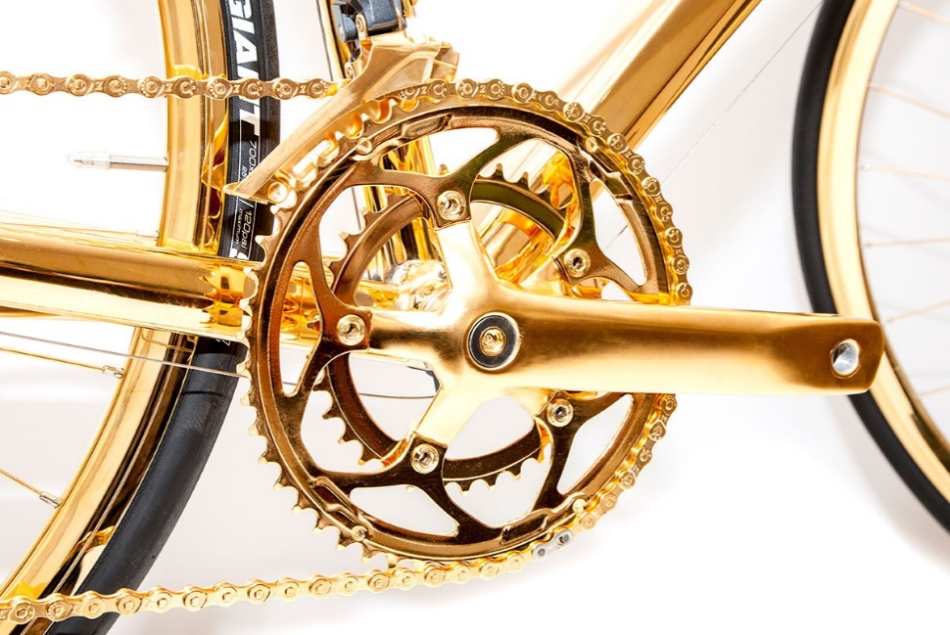
Horodateur | Nom de l'établissement candidat | Nom du dirigeant | Adresse | Code postal | Ville | Prénom | Nom | Fonction | Email | Numéro de téléphone | Exposez brièvement l'usage du vélo dans votre établissement | Note | pondération | Le dirigeant de l'établissement (le big boss) utilise-t-il parfois le vélo pour venir au travail ou pour des trajets professionnels ? | Note | pondération | Lister les mesures et actions mises en oeuvre | Note | pondération | Usage du challenge | Note | pondération | Projets à venir | Note | pondération | Total | Classement | Remarques
6/15/2018 | LILLY France | Eamonn WARREN | 2, rue du Colonel LILLY | 67412 | FEGERSHEIM | Daniel | PARMENTELOT | Représentant HSE | parmentelot_daniel@lilly.com | 390072353 | Depuis plusieurs années, nous constatons une augmentation du nombre de cyclistes pour le trajet domicile-usine (+ d'une centaine de vélo en continu en période estivale et une dizaine de collaborateurs à vélo toute l'année). Cette augmentation du nombre de cyclistes est d'autant plus remarquable que notre site de production est éloigné du centre ville et travaille en horaire 24/24 ce qui exclut de fait un grand nombre de collaborateurs travailleurs de nuit (600 environ). Par ailleurs, le vélo est utilisé pour les déplacements à l'intérieur du site par les services supports (maintenance, entretien espace vert, déchet). | 8 | 15% | Oui | 10 | 10% | Entrée spécifique pour les vélos depuis la piste cyclable Nouveaux parkings à vélo couverts avec casiers (85 emplacements) Douches et vestiaires accessibles aux cyclistes (casier attribué) Indemnité kilométrique Vélo Evénéments annuels avec Cadr'67 (marquage, contrôle) et promotion du vélo électrique Participation à Au boulot à Vélo et communication autour de l'événement Mise en place d'une prestation réparation de vélo sur site (La Grange à Vélo) Forum risque routier avec thématique Vélo Incitation à l'usage du vélo pour se rendre à des événements hors site (50 ans au Zénith) Distribution de gilets de sécurité Trousse de réparation et gonfleur disponible H24 pour les collaborateurs | 8 | 50% | Le Challenge Au boulot à Vélo est utilisé pour promouvoir la pratique du vélo sur le trajet Domicile - Usine. Cadr'67 est également présent afin de marquer les vélos, promouvoir les trajets dans l'Eurométropole et contrôler les vélos. Enfin, des collaborateurs motivés ont conduit/encadré des Vélobus afin de montrer aux usagers potentiels les trajets les plus adéquats pour se rendre sur le site. | 8 | 10% | Promotion du vélo électrique/étude sur l'achat groupé de Vélos électriques (négociation par nos équipes Achats), promotion de l'abonnement Multimodal (Train, Vélhop, CTS) Nous sommes convaincus que la promotion du multimodal répondra au besoin de flexibilité de nos collaborateurs en lien avec l'éloignement du site des axes principaux cyclables. Par ailleurs, nous espérons la réalisation d'aménagements autour du site (sécurisation du tronçon piste Illkirch / Fegersheim, aménagement voie séparée dans la zone industrielle de Fegersheim et surtout piste cyclable le long de la RN83 vers la gare de Fegersheim) pour inciter encore plus nos collaborateurs à utiliser le vélo dans leurs trajets. Etude en cours sur une sensibilisation à la sécurité à vélo dans le cadre de notre politique Safestart. | 7 | 15% | 8.05 | 1
6/22/2018 | CARSAT Alsace-Moselle | Mme LUSTIG Isabelle | 36 rue du doubs | 67000 | STRASBOURG | Pierre | DREBUS | Chargé de projet Logistique | pierre.drebus@carsat-am.fr | 388652524 | Concernant le trajet domicile travail : • 9,4 % des agents utilisent le vélo comme 1er moyen de locomotion : cela représente un peu moins d’une centaine d’agents. • La distance moyenne par jour est de 17 km aller-retour. Le temps moyen par jour est de 44 minutes. • Augmentation de la pratique : la pratique du vélo est constamment en augmentation. Concernant les déplacements professionnels : • Utilisation du vélo dans le cadre des missions professionnelles essentiellement par les agents des sites en centre-ville de Strasbourg. | 7 | 15% | Oui | 10 | 10% | Parking siège - Parking couvert de 70 places. - Parking extérieur de 10 places. - Signalétique spécifique au sol pour faciliter l’accès des vélos sur le site. Parking sites extérieurs : - Parking vélo sur certains de nos sites extérieurs. Mesures / infrastructures 1. Charte sur le risque routier avec respect de 7 engagements. 2. Versement d’indemnités kilométriques pour les trajets en vélo. 3. Participation annuelle au challenge ABAV. 4. Mise à disposition d’une pompe à vélo et d’équipements de sécurité. (casque, gilet). 5. Aménagement des horaires de travail pour faciliter l’utilisation de moyen alternatif (autre que le véhicule). 6. Mise à disposition de 10 vélos à assistances électriques en 2018 7. Organisation du stand de contrôle technique/marquage des vélos réalisé par Cadr67 en 2018 8. Construction de douches et vestiaires. | 8 | 50% | Le challenge Au boulot à vélo permet de promouvoir la pratique du vélo. A l’occasion du challenge, nous accentuons notre communication tout en sensibilisant sur les risques d’une mauvaise utilisation du vélo. Nous profitons également de cette période pour rassembler les agents autour d’un défi commun (réaliser le plus de kilomètres, recherche des balises). Plusieurs agents de la CARSAT ont intégré le vélo dans leur mode de déplacement suite à leur participation au challenge ABAV. | 8 | 10% | - Mise en place de vélos ou vélos à assistance électriques en libre-service pour les agents pour utilisation dans le cadre de missions professionnelles. - Déploiement de la plateforme OPTIMIX. - Agrandissement du parking à vélo. - Organisation de stand d’information sur la pratique du vélo. | 7 | 15% | 7.9 | 2
6/7/2018 | SERUE INGENIERIE | MARTIAL DEBOEUF | 8 RUE DU BASTION | 67200 | STRASBOURG | MARTIAL | DEBOEUF | PRESIDENT | martial.deboeuf@serue.fr | 614270966 | 15 collaborateurs sur 56 viennent au travail à vélo régulièrement + voir document joint | 7 | 15% | Oui | 10 | 10% | Achat de vélos mis à disposition de 12 salariés qui se sont engagés à venir au boulot à vélo au moins 2 fois par semaine. Le stationnement est fait par des arceaux type EMS protégés des intempéries + voir document joint | 8 | 50% | Le challenge va nous permettre de motiver d'autres salariés à venir au boulot en vélo en bénéficiant de la mise à disposition d'un vélo "SERUE" | 6 | 10% | Acheter d'autres vélos pour les mettre à disposition de nouveaux volontaires | 6 | 15% | 7.55 | 3
6/5/2018 | MAILLON | BARBARA ENGELHARDT | 7 PLACE ADRIEN ZELLZE | 67000 | STRASBOURG | MARION | OLLIVIER | RESP. RELATIONS PUBLIQUES | marion.ollivier@maillon.eu | 388276171 | Usage quotidien par la majorité du personnel, y compris pour les déplacements professionnels. Achat d'une remorque pour transport de petit matériel de communication (diffusion de la com' qui se faisait auparavant en véhicule). | 7 | 15% | Oui | 10 | 10% | 6 vélos de service mis à disposition, entretenus par l'employeur (+ casques + gilets + capes de pluie...). Nombreux stationnements pour vélos mis en place. | 7 | 50% | Augmentation de la pratique | 3 | 10% | Augmentation du parc de vélos de service. | 6 | 15% | 6.75 | 4
6/20/2018 | Fisher Scientific | Monica Manotas | Boulevard Sébastien Brant | 67400 | Illkirch | Martine | Wintenberger | Responsable Communication & RSE | martine.wintenberger@thermofisher.com | 388675373 | En 2018 : mobilisation exceptionnelle de l'ensemble des collègues et du management sur le site d'Illkirch. 22 participants en 2017 / 65 cette année. Nous avons mis un Vélhop électrique à disposition des collègues inscrits au challenge. Il a été mis en autopartage à raison d'une journée par collègue (roulement x 10). 5 collègues ont déjà leur propre vélo électrique. D'autres souhaitent en acheter. Nous étudions la possibilité d'une compensation financière de l'abonnement. Certains de nos collègues et manageurs viennent tous les jours à vélo. | 7 | 15% | Oui | 10 | 10% | - 3 parkings à vélo couverts - 7 douches hommes + vestiaires - 7 douches femmes + vestiaires - 1 vélo pour aller d'un batiment à l'autre | 6 | 50% | - Communication sur la pratique du vélo pendant nos réunions trimestrielles - Information dédiée sur le challenge diffusée sur nos 3 écrans TV (présentation actualisée tous les trimestres) - Post sur Facebook Europe - Post sur Twitter Europe pour promouvoir la pratique du vélo - Communication en français sur notre intranet à destination de tous les sites Fisher Scientific France (4 messages) - Communication en anglais sur notre intranet Europe (12 pays destinataires de l'information) - Concours photos interne - Jeu concours interne : Retrouvez le cycliste Mystère - Remise d'un diplôme à tous les participants (avec mention du nombre de kilomètres parcourus) pendant un événement festif : cocktail et prix offert par la Direction - Rappel par le CHSCT des bonnes pratiques à adopter en vélo | 8 | 10% | - Vélo en auto-partage - Extension du parking à vélo - Prise en charge par l'employeur d'une partie de l'abonnement vélo - Remboursement d'une indemnité kilométrique pour les trajets à vélo - Signature de la convention Optimix | 6 | 15% | 6.75 | 5
5/28/2018 | nunc architectes | Diane Rolin | 14 rue du canal | 67201 | Eckbolsheim | Diane | Rolin | co-gérante | nunc.alsace@nunc.fr | 388775706 | 7 cyclistes / 9 | 6 | 15% | Oui | 10 | 10% | Achat d'un vélo électrique pour les déplacements sur la CUS (réunions et réunions de chantier) pour limiter l'utilisation du véhicule d'entreprise pour ce type de déplacement et abonnement pour une place de stationnement au véloparc de la gare Ste Aurélie pour utiliser également le vélo lors de nos déplacements en train. | 7 | 50% | Mettre en valeur la pratique quotidienne des salariés et gérants et apporter une touche festive incitant 2 salariées résidant loin à venir exceptionnellement à vélo. | 5 | 10% | L'achat du vélo électrique cette année ayant fait l'objet d'un investissement important, pas d'autres projets à court terme | 5 | 15% | 6.65 | 6
6/22/2018 | GROUPE GFYM | Yannis FELLER | 1 rue antoine heitzmann | 67100 | strasbourg | Mathieu | BUCHERT | apprenti comptable | mathieu.buchert@gmail.com | 613625302 | en développement | 0 | 15% | Non | 5 | 10% | douche a disposition, possibilité de ranger son velo dans le stock | 5 | 50% | Un grous coup de pub pour la société, de nouveaux contacts | 3 | 10% | des animations, ainsi que des sensibilisations afin de mettre plus de personnes en selle | 3 | 15% | 3.75 | 7
6/26/2018 | Tumor Biomechanics - INSERM | GOETZ | 1, place de l'hopital | 67000 | STRASBOURG | Jacky | GOETZ | CR INSERM | jgoetz@unistra.fr | 778676626 | Nous sommes des cyclistes réguliers - j'effectue personnellement >25 km aller/jour pour venir au laboratoire. | 0 | 15% | Oui | 0 | 10% | Effectuer le plus de trajets possibles | 0 | 50% | stimuler l'usage du vélo | 0 | 10% | RAS | 0 | 15% | 0 | 8 | Non-classé, dossier envoyé après la date limite

